填写说明
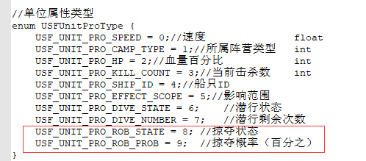
buff类型取值（1,2,3,4,5,6），客户端只关心1,2 | 海战特殊属性
 |  | 速度 | 0
效果值的类型（1,2,3）， |  | 潜行状态 | 6
1代表固定值， |  | 潜行剩余次数 | 7
2代表基础值的百分比（当前英雄当前等级，不算任何附加属性（装备宝石等其他物品的属性加成）的值的百分比），
3代表当前值的百分比（当前英雄当前等级，算上所有附加属性（装备宝石等其他物品的属性加成）的值的百分比）

buffType = 1
valueType = 1
effectValue填写方式为：属性类型,加成值;属性类型,加成值;属性类型,加成值;属性类型,加成值......（例如: 1,100;2:100;34:100;......） |  |  |  |  | atk=1; |  |  |  | // 攻击
 |  |  |  |  |  | maxHp=2; |  |  | // 总血量
buffType = 1 |  | atk=1; |  |  |  | def=3; |  |  |  | // 防御
valueType = 2 |  | maxHp=2; |  |  |  | speed=4; |  |  | // 速度
effectValue填写方式为：属性类型,加成值;属性类型,加成值;属性类型,加成值;属性类型,加成值......（例如: 1,0.01;2:0.02;34:0.03;......） |  | def=3; |  |  |  | cri=5; |  |  |  | // 暴击率
 |  | speed=4; |  |  |  | anticri=6; |  |  | // 韧性
buffType = 1 |  | cri=5; |  |  |  | dodge=7; |  |  | // 闪避
valueType = 3 |  | anticri=6; |  |  |  | hit=8; |  |  |  | // 命中 |  | 以上为一级属性
effectValue填写方式为：属性类型,加成值;属性类型,加成值;属性类型,加成值;属性类型,加成值......（例如: 1,0.01;2:0.02;34:0.03;......） |  | dodge=7; |  |  |  | cridamage=9; |  | // 爆击伤害率 |  |  | 18,1,1;19,1,1;20,1,1;21,1,1;22,1,1;23,1,1;24,1,1;25,1,1
 |  | hit=8; |  |  |  | block=10; |  |  | // 格挡机率 |  |  | 18
buffType = 2 |  | cridamage=9; |  |  |  | antiblock=11; |  | // 破击机率 |  |  |  | 19
valueType = 1 |  | block=10; |  |  |  | effecthit=12; |  | // 效果命中 |  |  |  | 20
effectValue填写方式为：加成值（例如：100（全体属性加100，包含暴击率等属性）） |  | antiblock=11; |  |  |  | effectdodge=13; |  | // 效果回避 |  |  |  | 21
 |  | effecthit=12; |  |  |  | damageadd=14; |  | // 伤害加成 |  |  |  | 22
buffType = 2 |  | effectdodge=13; |  |  |  | damagereduce=15; | // 伤害减免 |  |  |  | 1,1,0.09;8,1,0.06 | 23
valueType = 2 |  | damageadd=14; |  |  |  | real=16; |  |  | // 真实伤害 |  |  | 24
effectValue填写方式为：加成值（例如：0.01（全体属性加基础值的1%，包含暴击率等属性）） |  | damagereduce=15; |  | // 伤害减免 |  | antireal=17; |  | // 真实减伤 |  |  |  | 25
 |  | real=16; |  |  |  | poison=18; |  |  | // 毒
buffType = 2 |  | antireal=17; |  |  |  | thunder=19; |  |  | // 雷
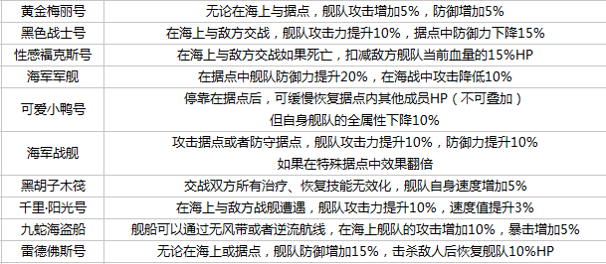
valueType = 3 |  | poison=18; |  |  |  | fire=20; |  |  | // 火
effectValue填写方式为：加成值（例如：0.01（全体属性加当前值的1%，包含暴击率等属性）） |  | thunder=19; |  |  |  | ice=21; |  |  |  | // 冰
 |  | fire=20; |  |  |  | water=22; |  |  | // 水
 |  | ice=21; |  |  |  | light=23; |  |  | // 光
 |  | water=22; |  |  |  | dark=24; |  |  | // 暗
 |  | light=23; |  |  |  | wind=25; |  |  | // 风
 |  | dark=24; |  |  |  | whole=26; |  |  | // 全
 |  | wind=25; |  |  |  | antipoison=27; |  | // 抗毒
 |  | whole=26; |  |  |  | antithunder=28; |  | // 抗雷
 |  | antipoison=27; |  |  |  | antifire=29; |  | // 抗火
 |  | antithunder=28; |  |  |  | antiice=30; |  |  | // 抗冰
 |  | antifire=29; |  |  |  | antiwater=31; |  | // 抗水
 |  | antiice=30; |  |  |  | antilight=32; |  | // 抗光
 |  | antiwater=31; |  |  |  | antidark=33; |  | // 抗暗
 |  | antilight=32; |  |  |  | antiwind=34; |  | // 抗风
 |  | antidark=33; |  |  |  | antiwhole=35; |  | // 抗全
 |  | antiwind=34; |  |  |  | elec=36; |  |  | // 电
 |  | antiwhole=35; |  |  |  | antielec=37; |  | // 抗电
 |  | elec=36; |  |  |  | tcri=38; |  |  | // 治疗暴击率
 |  | antielec=37; |  |  |  | critreat=39; |  | // 暴击治疗系数
 |  | tcri=38; |  |  |  | blockdamage=40; |  | // 格挡伤害率
 |  | critreat=39; |  |  |  | treatadd=41; |  | // 治疗加成
 |  | blockdamage=40; |  |  |  | treatreduce=42; |  | // 治疗减免 |  |  | 以上为二级属性
 |  | treatadd=41;
 |  | treatreduce=42;
 |  |  |  |  |  | criScore=50; |  |  | // 暴击率（分） 分值
 |  |  |  |  |  | anticriScore=51; |  | // 韧性（分）
 |  |  |  |  |  | dodgeScore=52; |  |  | // 闪避（分）
 |  |  |  |  |  | hitScore=53; |  |  | // 命中 | （分）
 |  |  |  |  |  | blockScore=54; |  |  | // 格挡机率（分）
 |  | hpChange=999 |  |  |  | antiblockScore=55; |  | // 破击机率（分）
 |  |  |  |  |  | atkTrans = 56; // 攻击转换（只用于计算战斗力）
 |  | all= | 1111
 |  |  |  |  |  | hp=100; |  |  |  | // 当前血量
 |  |  |  |  |  | anger=101; |  |  | // 怒气
 |  |  |  |  |  | maxanger=102; |  | // 最大怒气
 |  |  |  |  |  | ap=103; |  |  |  | // 行动点，魂玉
 |  |  |  |  |  | maxap=104; |  |  | // 最大行动点数
 |  |  |  |  |  | sex=105; |  |  | // 性别
 |  |  |  |  |  | shield=106; |  |  | // 血盾
 |  |  |  |  |  | skillcd=107; |  | // 技能CD

